시중가 근거서류
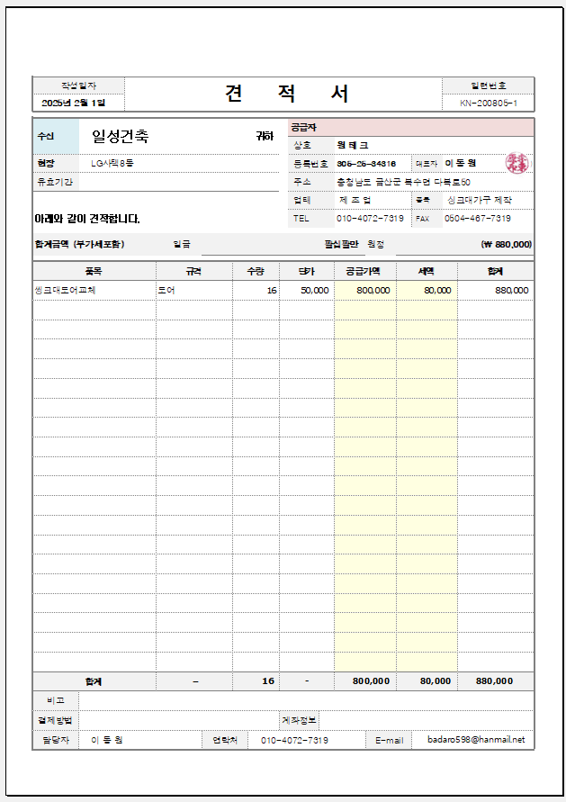
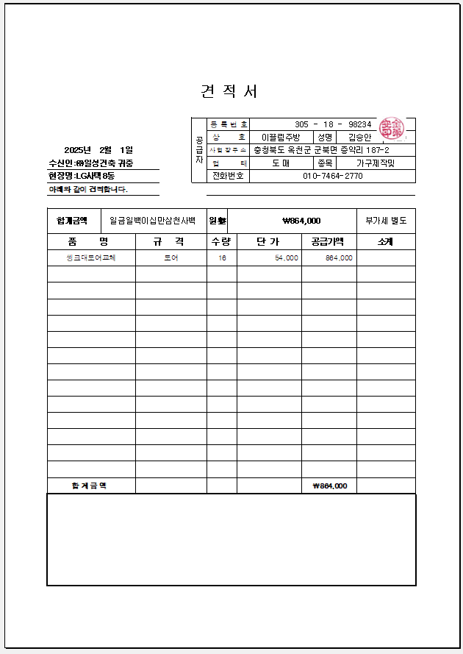
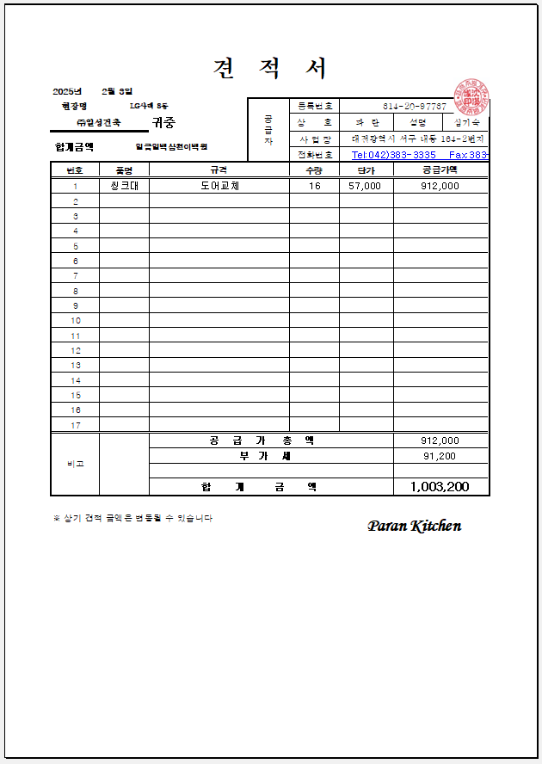
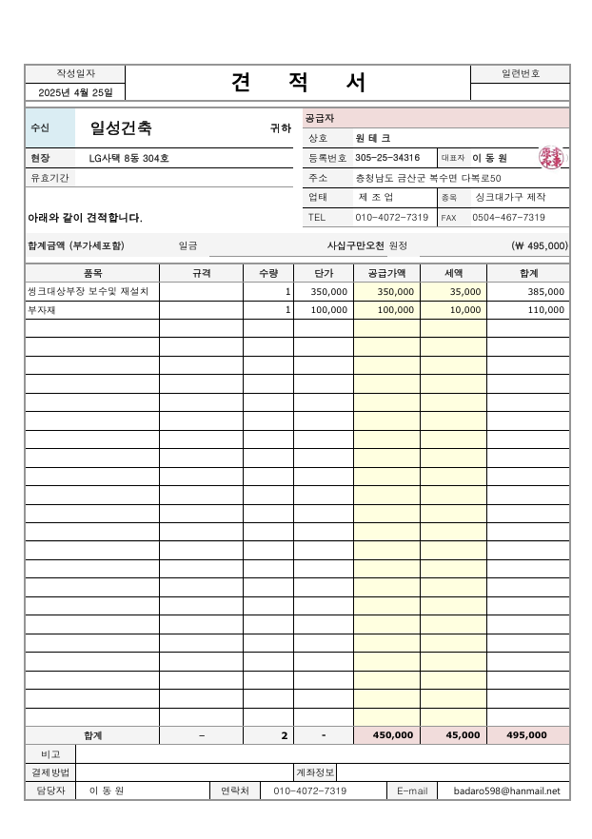
<첨부_8동 씽크대 상하부장 문짝교체 및 상부장 철거후 재설치 보수, 전문업체 견적서>

